Arkusz1
Wykonawca wypełnia pola zielone |  |  |  |  |  |  |  |  | załącznik nr 2.4

KOSZTORYS- pomoce dydaktyczne do pracowni mechatronikii mechanizacji rolnictwa
L.P. | Wykaz produktów | opis | zdjęcie poglądowe | Jednostka miary | Ilość | Cena jednostkowa netto | Wartość netto | VAT (%) | wartość VAT | wartość brutto
1 | Elektrozawór 3/2 NO, ciśnienie 10 bar, G 1/8-G 1/2, AZ Pneumatica |  |  | sztuka | 5 |  | 0.00 zł |  | 0.00 zł | 0.00 zł
2 | Elektrozawór 5/2, ciśnienie 10 bar, G 1/8-G 1/2, AZ Pneumatica, monostabilny |  |  | sztuka | 5 |  | 0.00 zł |  | 0.00 zł | 0.00 zł
3 | Sprzęt do obróbki końcowej wydruków 3D | Zestaw zawiera: • 10 wymiennych końcówek • Specjalna powłoka końcówki zapobiegająca przywieraniu • Prosty i łatwy w użyciu • Szybkie nagrzewanie do 200 ° C w mniej niż 25 sekund • Ekran LCD • Regulowana kontrola temperatury • Moc 30 W (maks. 450 ° C) • Regulowane tryby gotowości i uśpienia • Podstawka podstawowa w zestawie | 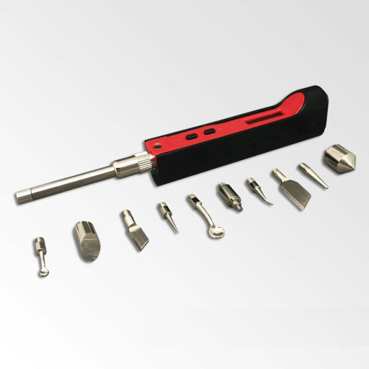 | zestaw | 1 |  | 0.00 zł |  | 0.00 zł | 0.00 zł
4 | Lampa warsztatowa z podstawką reg. natężenie i barwa światła (zdjęcie poglądowe poniżej) | Dane techniczne: - kolor: biały - temperatura barwowa: > 6500 - pobór energii: 1-12W - moc strumienia świetlnego: 840 Lumenów - zasilanie: 110-240V | 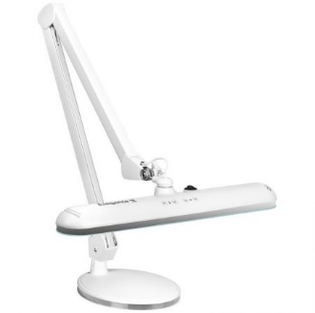 | sztuka | 3 |  | 0.00 zł |  | 0.00 zł | 0.00 zł
 |  |  |  |  |  | Razem | 0.00 zł |  | 0.00 zł | 0.00 zł

postępowanie nr 1/10/2023

 |  |  |  |  |  |  |  |  |  |  | …………………………

